상품제안서
코끼리 아이스큐브 45W 1포트 미니 충전기 | 상품코드: S45798

 |  |  |  |  |  |  | 02-713-8555 | www.synergygift.co.kr
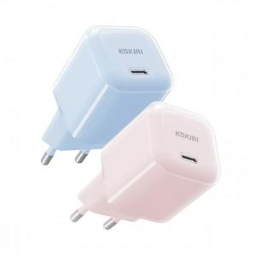 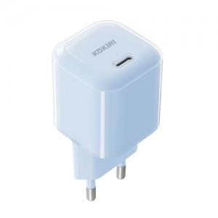 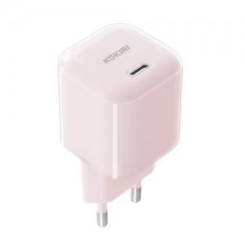

【상세/제작정보】

【인쇄/포장옵션】 | 실크, 레이저, 풀칼라 / 포장지포장

【공급단가】 | 수량 | 50~ | 100~ | 300~ | 1,000~ | 3,000~
*VAT별도 | 블루 | 12,760원 | 12,070원 | 11,480원 | 11,190원 | 10,990원
 | 핑크 | 12,760원 | 12,070원 | 11,480원 | 11,190원 | 10,990원

【상품 URL】 | https://www.synergygift.co.kr:443/src/goods_detail.php?gdno=45798

